Gráfico
Grafico de avances
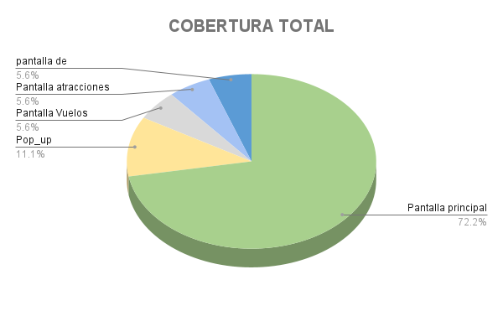
% de automatizacion por cada QA

